Hoja1
ITEM | ACUERDOS | DESCRIPCIÓN | EVIDENCIA | COMENTARIO
1 | Resultado esperado en PPS e IPS | Se acordó que es necesario colocar un resultado esperado que represente el objetivo del caso de prueba | 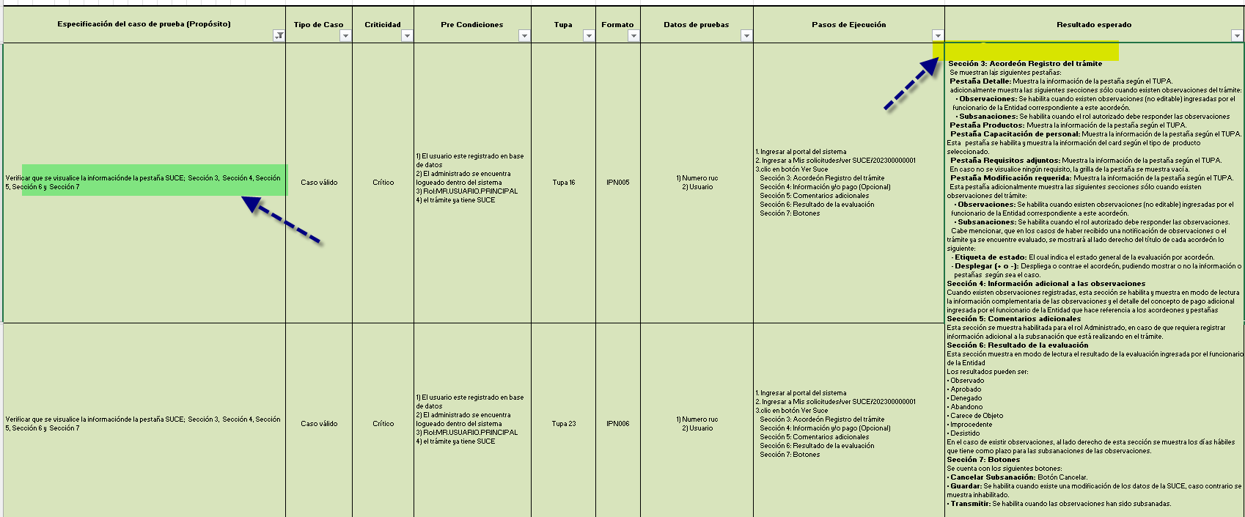 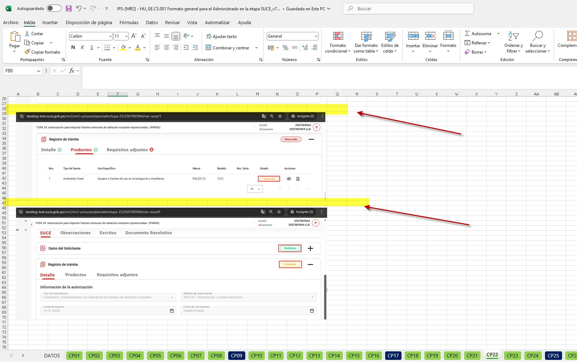 | Se validó en el Objetivo de la Prueba del PPS Vs los Resultados esperados IPS y para el caso #1, se RECOMIENDA que despues de "el sistema ingresa a la SUCE" debe agregar "muestra la información" o "permite la visualización de los elmentos.." (solo como ejemplo) debido a que colocar directamente las cabeceras no se puede interpretar que está permitiendo la visualizaicón. Se validó en el Objetivo de la Prueba del PPS Vs los Resultados esperados del IPS, y se confirma que los casos #2, #3, #4, #5, #6, #7 estan alineados de manera EXITOSA Se validó en el Objetivo de la Prueba del PPS Vs los Resultados esperados del IPS y para el caso #8, se OBSERVA que a diferencia de la estructura del resultado esperado #2, no mencionando la iteracion del sistema, de manera directa coloca las secciones y su contenido. Se validó en los Resultados Esperados del PPS vs los Resultados Esperados del IPS, se OBSERVA que no están mencionados los resultados esperados, para todos los casos de prueba (se manda pantalla como muestra)
2 | Correspondencia entre PPS e IPS | Se debe asegurar que el contenido del IPS corresponda exactamente con lo indicado en el PPS, incluyendo el nombre del caso, pasos y resultados esperados, Cantidades y resúmenes | 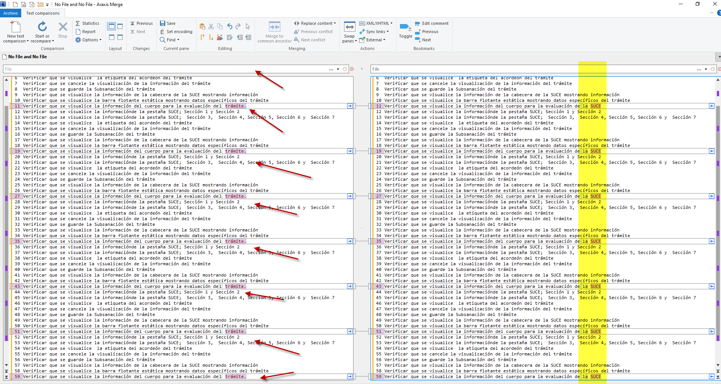 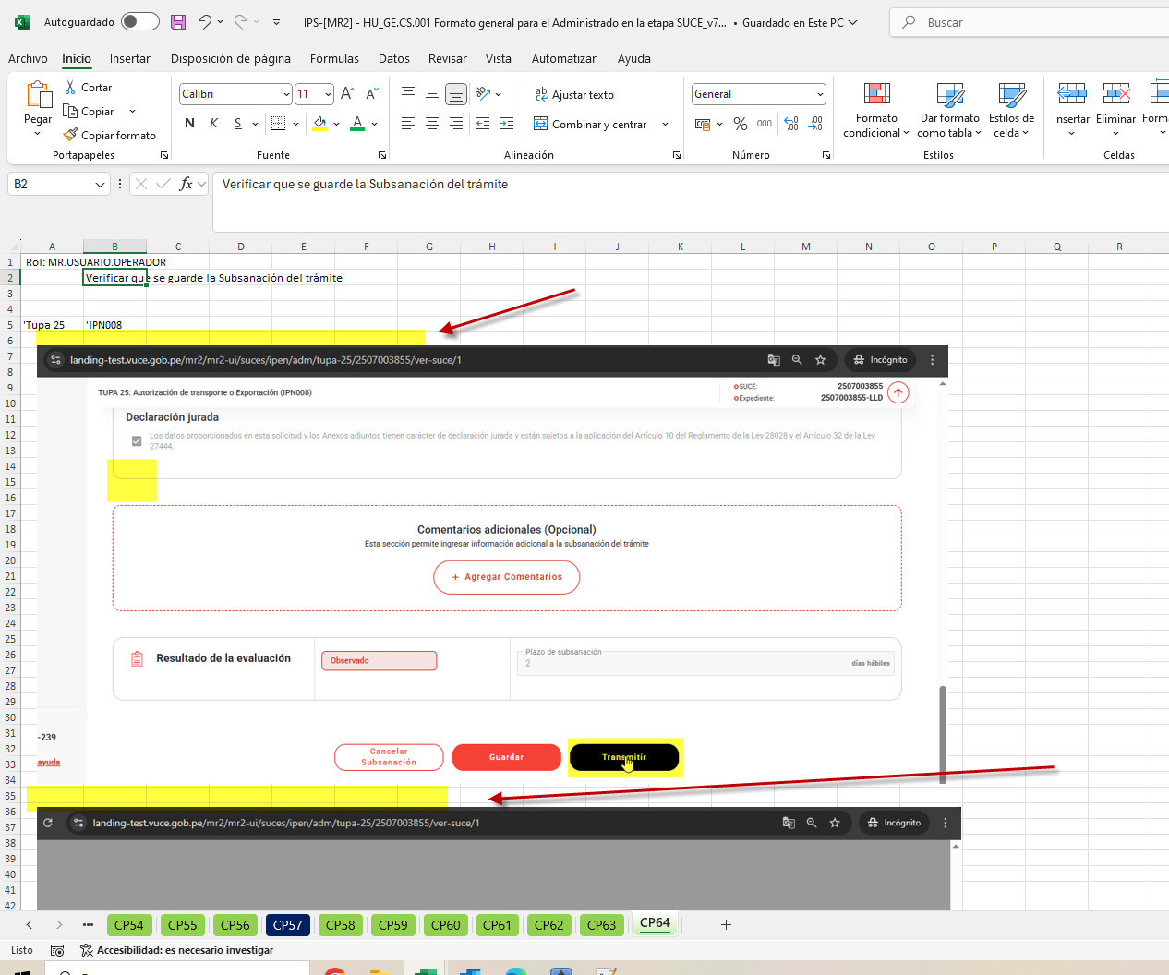 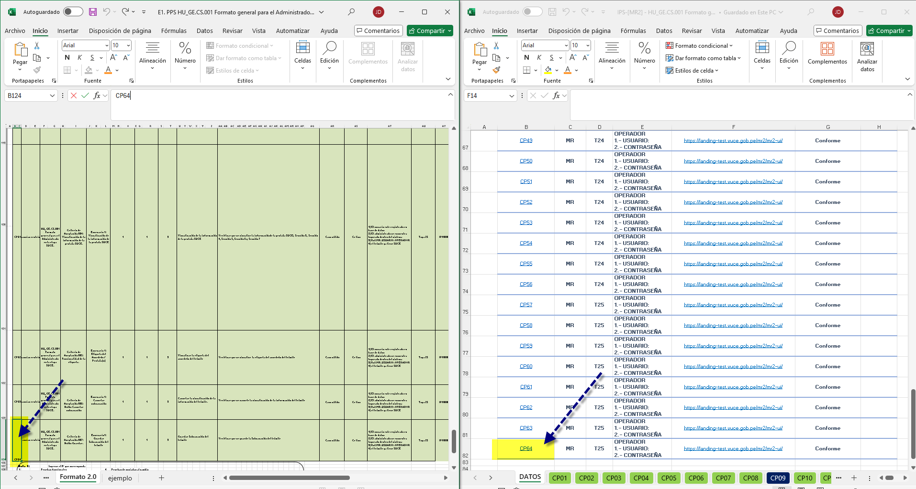 | Se validó todos los nombres de casos del PPS vs los Nombres del IPS, se halló una DIFERENCIA para los casos 3,11,19,27,35,43,51,59. Por todos los pasos se ven alineados al pie de la letra de manera EXITOSA Se validó en los Pasos y Resultadsos esperados del PPS vs los Pasos y Resultados Esperados del IPS, se OBSERVA que los pasos y resultados esperados, no están mencionados en el IPS Se validó las cantidades de casos PPS vs las cantidades del IPS, se valido que corresponden las cantidades de manera EXITOSA | datos de prueba
 |  | Llenar los estados de los índices en esos documentos PPS e IPS (Si en el PPS dice conforme en el IPS también ) | 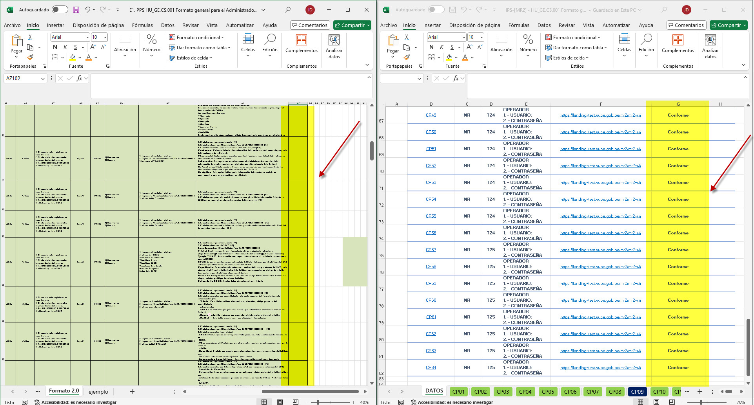 | Se validó los estados de casos PPS vs los estados del IPS, se valido que no estn homologadas item OBSERVADO
3 | Estilo de redacción | Se sugiere que los Nombres y el Propósito de los casos de pruebas estén redactados con verbos infinitivos. (ej. "Ingresar", "Verificar"). | 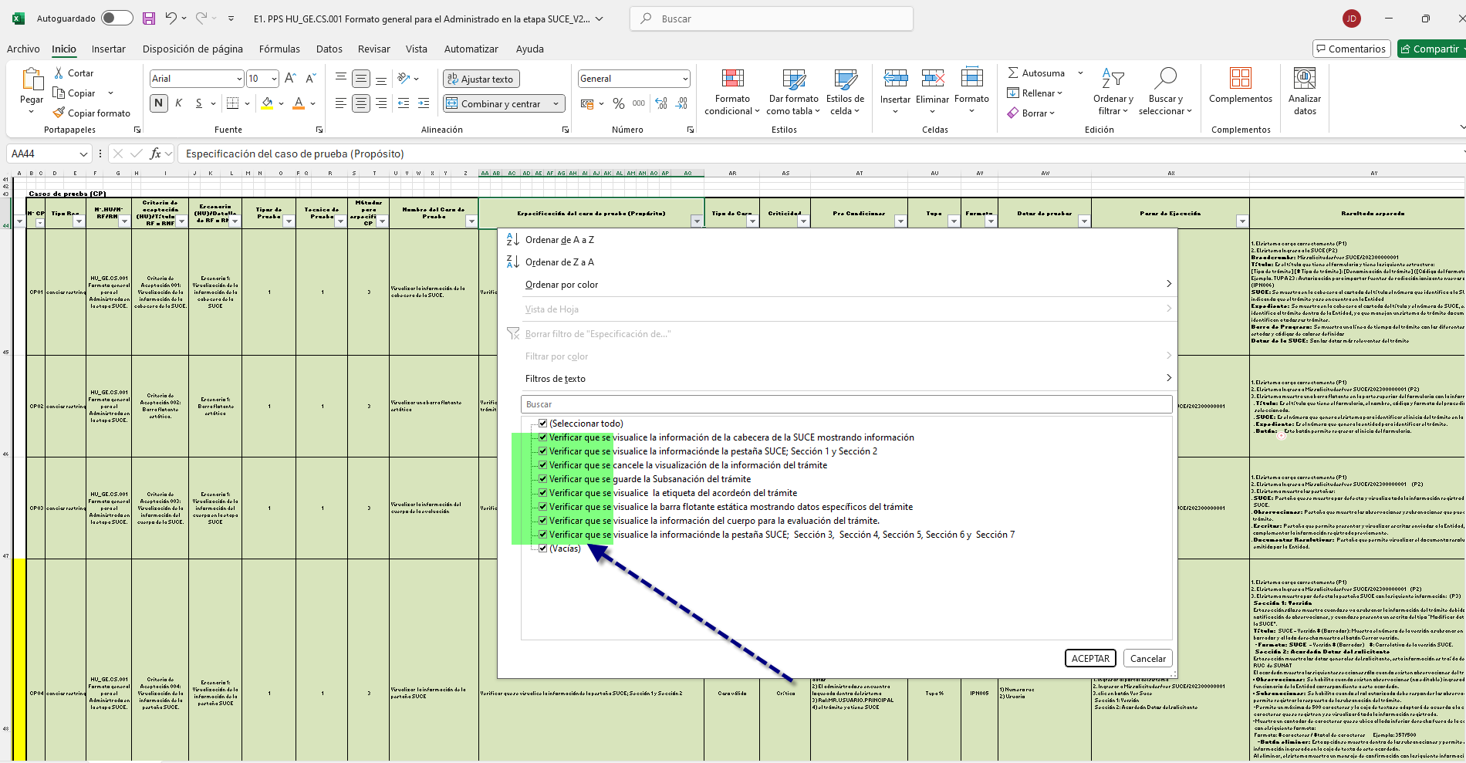 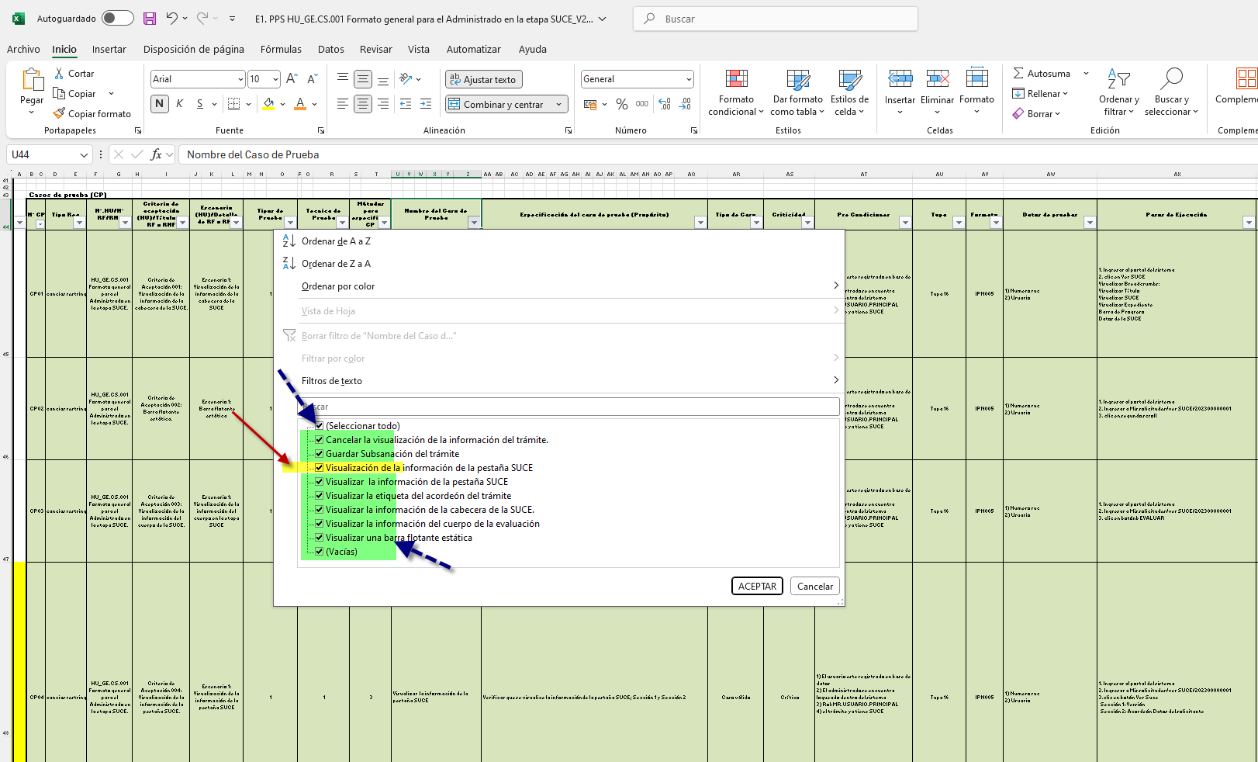 | Se validó los nombres de los casos de prueba están redactados con verbos infinitivos se halló una LEVE DIFERENCIA Se validó los propositos de los casos de prueba están redactados con verbos infinitivos de manera EXITOSA
 |  | Se sugiere que los pasos de ejecución estén redactados como acciones (ej. "Se Ingresa", " Se Verifica"). | 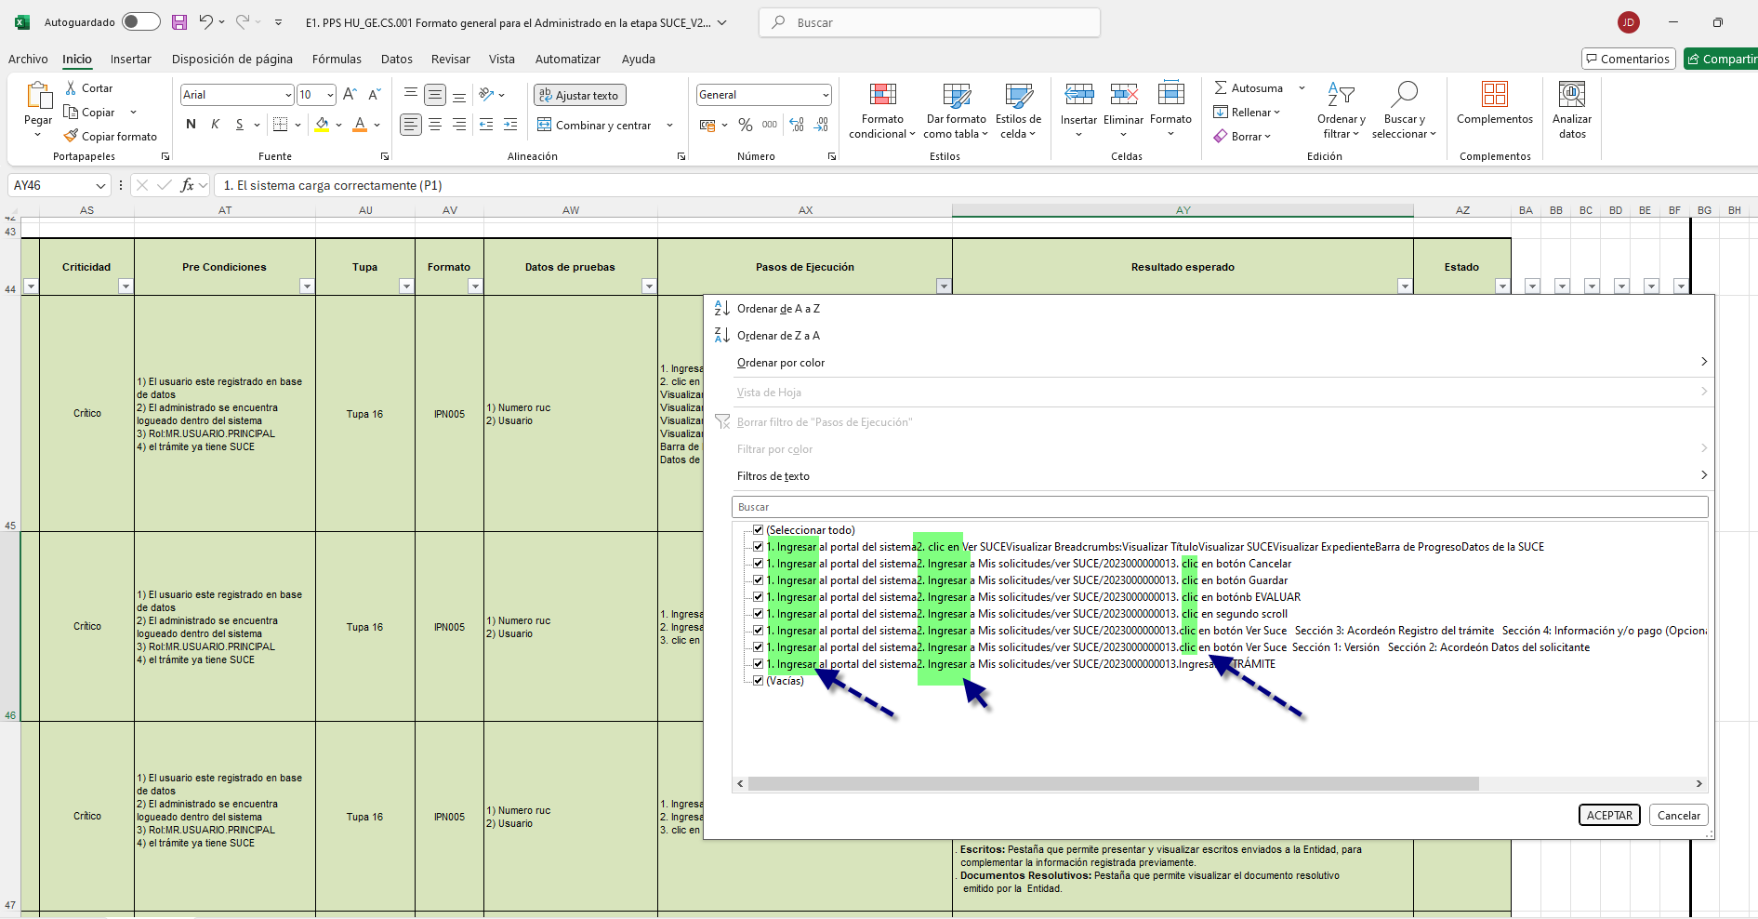 | Se validó los pasos son redactados como aciones / evento que aplica sobre el sistema de manera EXITOSA
 |  | El resultado esperado debe comenzar con la palabra "que" (ej. “El sistema muestra…”, “Se muestra que el sistema…”). | 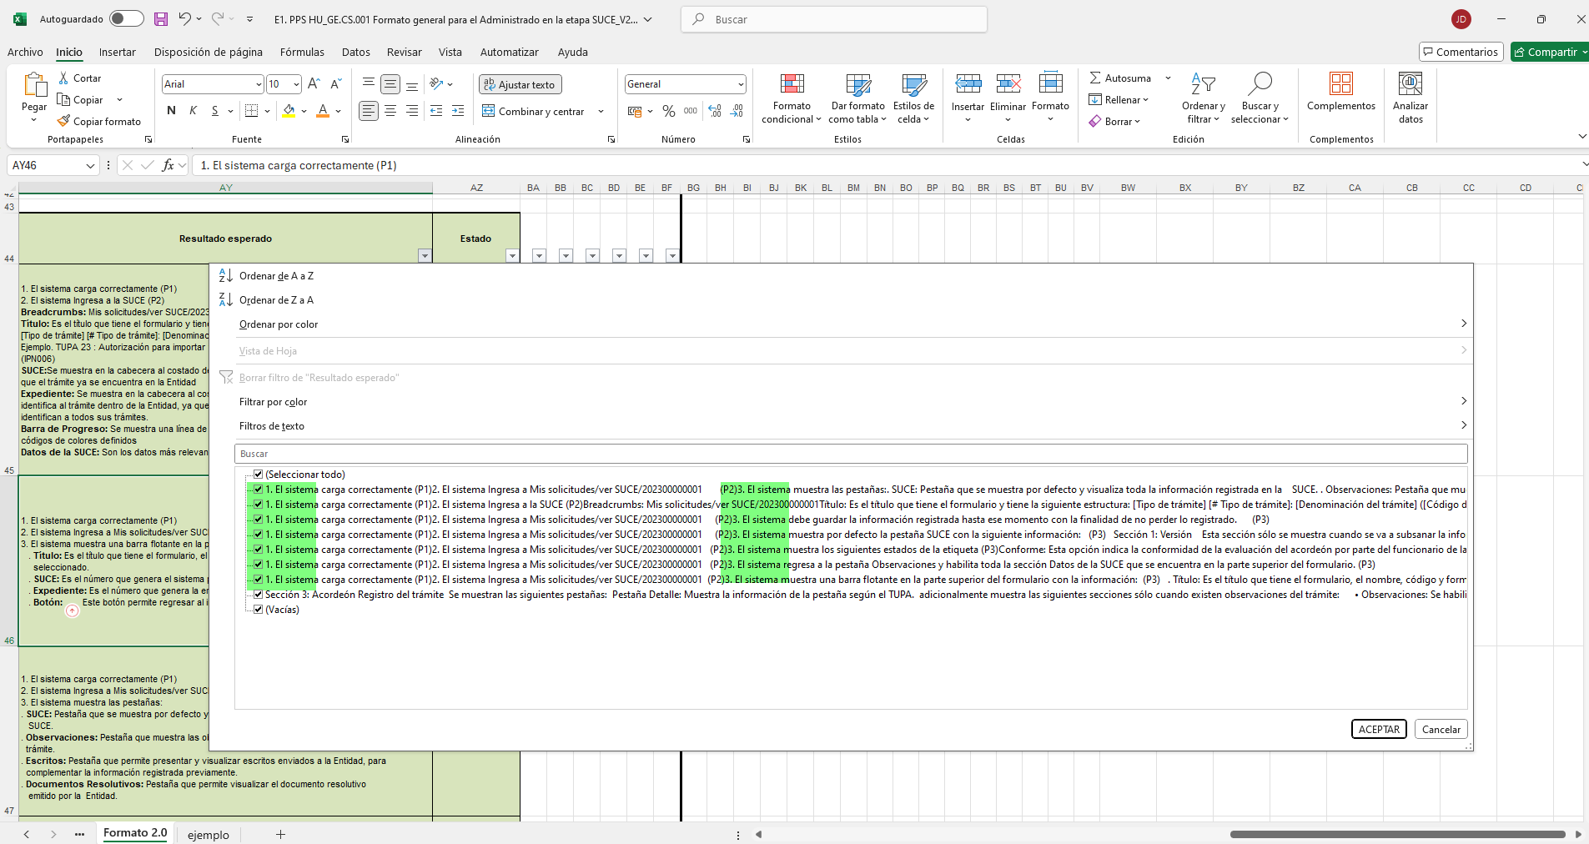 | Se validó existen resultados esperados que no cumplen con el inicio "El sistema muestra" , "que" , "se muestra" , se OBSERVA que en su lugar inicia el resultado o detalle. Y no como un respuesta en base a una accion. Como visualiza, muestra, despliega, ejecuta, (como ejemplo) encontrado en los casos 5,13, 21, 29, 37, 45, 53, 61
4 | Uso de evidencias en IPS | Se puede condensar múltiples pasos en una sola imagen si es posible, siempre y cuando se evidencie adecuadamente el flujo completo |  | Se validó en los Pasos y Resultadsos esperados del PPS vs los Pasos y Resultados Esperados del IPS, se OBSERVA que los pasos y resultados esperados, no están mencionados en el IPS
 |  | No evidenciar paso a paso innecesariamente, a fin de optimizar la documentación sin perder claridad de las acciones para llegar al resultado esperado |  | Se validó en los Pasos y Resultadsos esperados del PPS vs los Pasos y Resultados Esperados del IPS, se OBSERVA que los pasos y resultados esperados, no están mencionados en el IPS
5 | Casos "No aplica" | Cuando un caso de prueba no aplica, debe marcarse tanto en el PPS como en el IPS, con una justificación clara (ej. cambio en la HU, eliminación de criterios) |  | No se halló casos de diferentes a "Conforme", por lo tanto esta obseración NO APLICA
 |  | Agregar en los comentarios de los índices una breve descripción del desistimiento del caso por no Aplica |  | No se halló casos de diferentes a "Conforme", por lo tanto esta observación NO APLICA
6 | Precondiciones y datos de prueba | Se acordó que las precondiciones deben especificarse claramente para que los pasos de ejecución no sean repetitivos (por ejemplo, "loguearse al sistema"). | 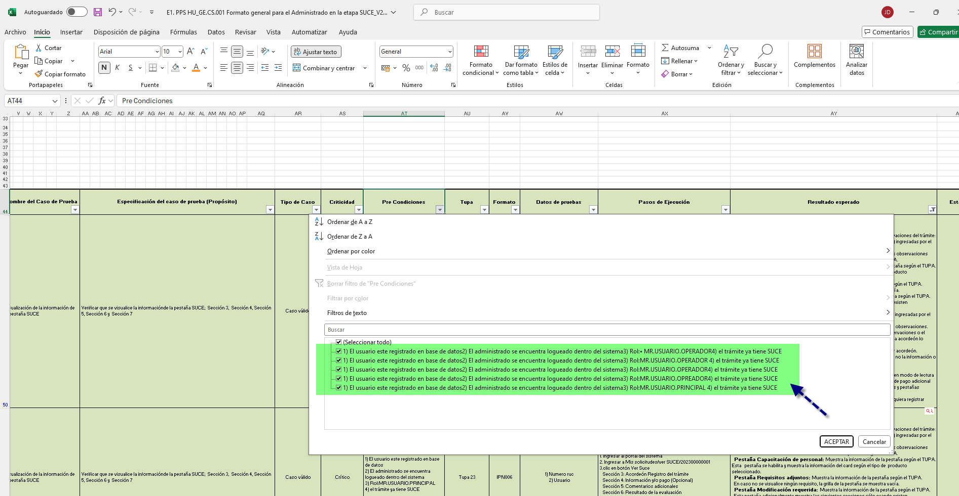 | Se validó las precondiciones, y menciona claramente los procesos previos a considerar antes de iniciar la ejecución de manera EXITOSA
 |  | Cuando un caso de prueba depende de otro se debe especificar en las precondiciones para no agregar en los pasos de ejecución lo mismo del caso que se depende |  | Se validó las precondiciones, y menciona claramente los procesos previos (Casos de prueba de otas HU) a considerar antes de iniciar la ejecución de manera EXITOSA
7 | Responsabilidad del analista | El analista que ejecuta o cierra una HU es responsable de toda la HU, incluso de casos heredados | 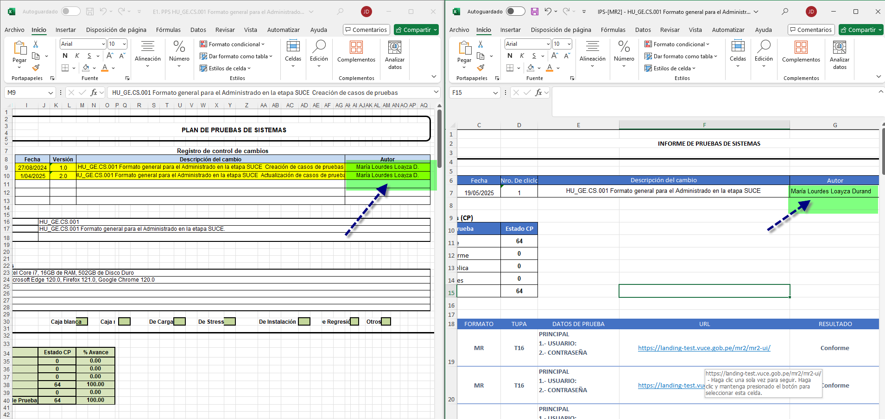 | Para esta revisión se valida que el propietado de la HU (QA), es la misma persona desde la concepción del analisis hasta la ejecución y cierre de la atención, por ende este item se cierra de manera EXITOSA
 |  | Se sugiere realizar pruebas de regresión completas cuando se heredan casos de prueba, ya que la conformidad de Calidad del producto lo da el Analista que cierra entregando el PPS e IPS | 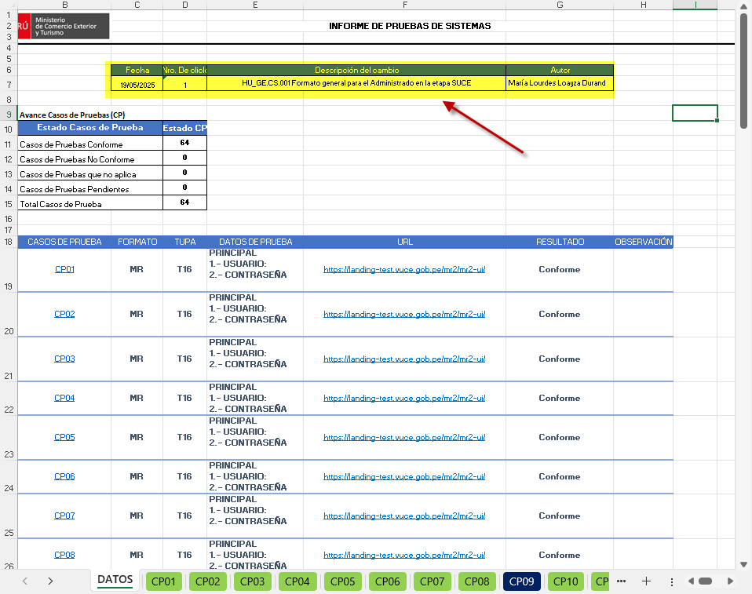 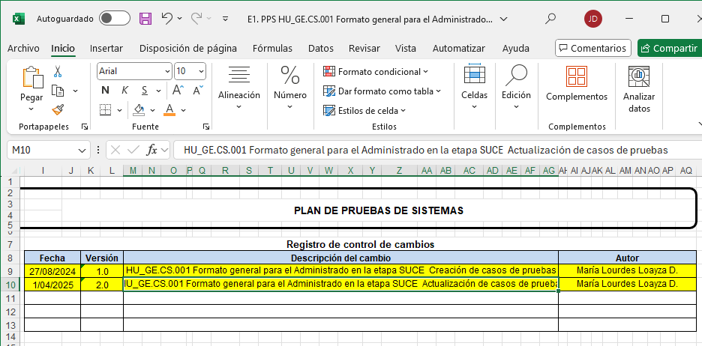 | De SUGIERE LO SIGUIENTE: -Colocar la versión de la HU a la cual se está haciendo la actualización/ejecución de las pruebas. -Versionar las iteraciones, solo se muestra 1 iteración (de ser la 1ra version de ejecución en el IPS omitir este punto) -En el PPS se tiene la uttima versión en 1 de Abril, cuando la ultima versión de HU es el 26 de Mayo. -Revalidación de la nueva HU, para ser considerada la regresión de ser necesario. -Replantear/Evaluar escenariosdel PPS porque el tiempo de diferencia de los escenarios preparados vs la ultima version de la HU es de casi 2 meses de desfase.
8 | Actualización ante cambios en la HU | Si una HU es modificada, debe actualizarse también el PPS e IPS para mantener la consistencia documental | 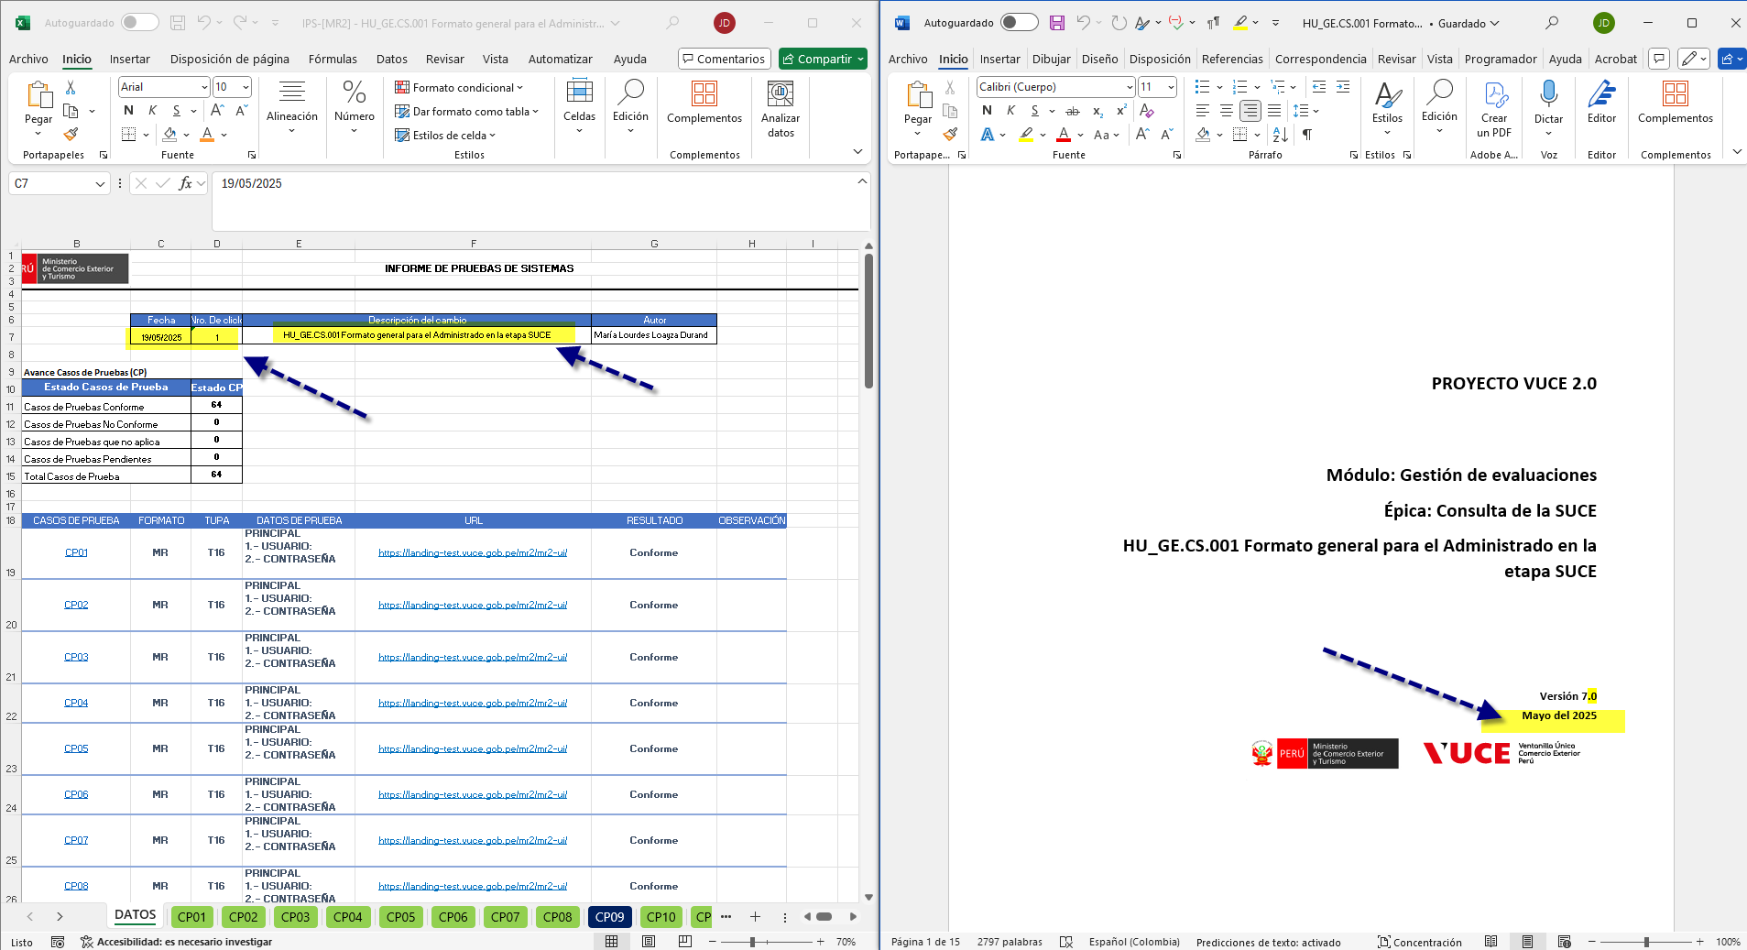 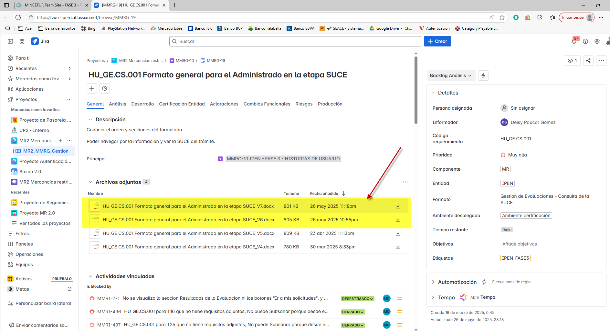 | Se OBSERVA una desviación de tiempo, según la ultima atención de la IPS, fue el 19/05/2025, y la HU ha tenido 2 actualizaciones posteriores a esa fecha.
 |  | Esto aplica incluso si ya se cuenta con evidencias previas del sistema | - | Ver. Punto anterior. (De actualizarse los casos/pasos de prueba por tener nueva version de HU, se tendrá que reemplantear la re-ejecución)
9 | Estandarización propuesta del IPS | Se propuso un modelo de IPS que contenga: - Nombre del caso de prueba. - Pasos de ejecución (agrupados si es posible). - Resultado esperado al final, claramente redactado. - Evitar pantallas innecesarias. | 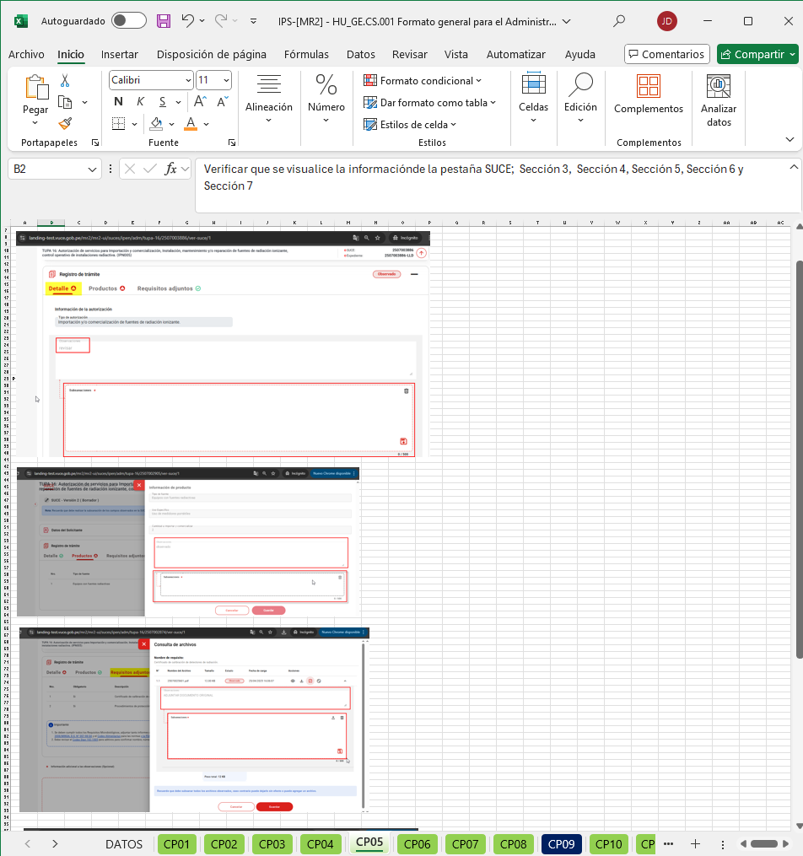 - | Se validó en el IPS se confirma lo siguiente: -Nombres de Caso de prueba Observado en el item 2 -Pasos de ejecución agrupados Observado en el item 7 -Resultado esperado redactadado Observado en el item 8 -Pantallas incensarios (se valida que optizacion de imagenes para conjunto de pasos) EXITOSA
10 | Estandarización de correo de Conformidad de Pruebas de cierre de HU (Fin de la regresión y entrega de documentos PPS e IPS culminados con casos cerrados) | Solo se envía el correo con el cierre de todos los casos (Casos conformes + no aplica(desestimados) | - | No se cuenta con la evidencia de respuesta de cierre de atención de los artefactos PPS e IPS, sin embargo al levantarse los puntos observados se generará nuevo correo de entregable, que servirá para cubrir este ITEM

